Задание 1
i | xi |  |  |  |  |  |  | Ci | Ci2 | xi2
 | 1 | 2 | 3 | 4 | 5 | 6 | 7 |  |  | 1 | 2 | 3 | 4 | 5 | 6 | 7
1 | 2.00 | 1.50 | 3.00 | 6.00 | 0.20 | 0.00 | 1.00 | 13.70 | 187.69 | 4.00 | 2.25 | 9.00 | 36.00 | 0.04 | 0.00 | 1.00
2 | 1.50 | 4.00 | 4.00 | 0.00 | 0.00 | 2.50 | 1.50 | 13.50 | 182.25 | 2.25 | 16.00 | 16.00 | 0.00 | 0.00 | 6.25 | 2.25
3 | 1.50 | 1.50 | 6.00 | 6.00 | 0.00 | 3.00 | 1.00 | 19.00 | 361.00 | 2.25 | 2.25 | 36.00 | 36.00 | 0.00 | 9.00 | 1.00
 |  |  |  |  |  | SUM |  | 46.20 | 730.94 | 8.50 | 20.50 | 61.00 | 72.00 | 0.04 | 15.25 | 4.25
 |  |  |  |  |  | C2 |  | 2134.44 |  | Co | 181.54
 |  |  |  |  |  |  |  |  |  |  |  |  | Формулы
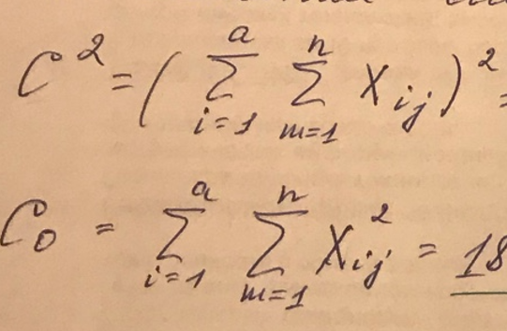
Общая сумма квадратов |  |  |  |  |  |  | Sa2 | 1.39 |  | Const
SS | 79.90 |  |  |  |  |  | Sb2 | 4.28 |  | νa | 2.00
Сумма квадратов между группами |  |  |  |  |  |  |  |  |  | νb | 18.00
SSa | 2.78 |  |  |  |  |  | Fa расч | 0.32 |  | n | 21.00
Сумма квадратов внутри групп |  |  |  |  |  |  | Fтабл | 3.55
SSb | 77.12

 | Заключение
 | Т. к. Fрасч < Fтабл, то гипотеза H0 об отсутсвии влияния фактора смены на процент брака выпускаемой продукции принимается, т. е. производственная смена не влияет на появление брака.

